상품제안서
접이식 보온보냉 가방 [BG158] | 상품코드: S38708

 |  |  |  |  |  |  | 02-713-8555 | www.synergygift.co.kr
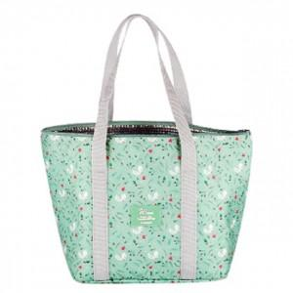

【상세/제작정보】

【인쇄/포장옵션】 | 스티커, DTF열전사 / OPP(비닐)

【공급단가】 | 수량 | 100~ | 500~ | 1,000~ | 3,000~ | 5,000~
*VAT별도 | 단가 | 3,310원 | 3,230원 | 3,130원 | 2,980원 | 2,880원

【상품 URL】 | https://www.synergygift.co.kr:443/src/goods_detail.php?gdno=38708

